5117
北京探路者户外用品股份有限公司核价单
款式图 | 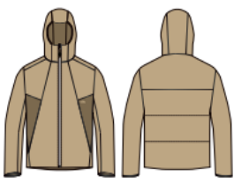 贴上正反面款式图、或者照片 |  |  |  |  | 款式名称： | XXX |  | 渠道： |  | 开发季： |  | 生产工厂：
 |  |  |  |  |  | 成衣编号： | XXX |  | 品牌： |  | 开发类型： |  | 生产数量：
 |  |  |  |  |  | 设计师： | XXX |  | 事业部： |  | 开发工厂： |  | 审核日期：
 |  |  |  |  |  | 开发员： | XXX |  | 系列： |  | 制单日期：
 | 物 料 信 息 |  |  |  |  |  |  |  | 采 购 信 息
序号 | 物料类型 | 物料名称 | 物料编号 | 成分 | 应用部位 | 规格1（面料可裁幅宽、辅料型号等） | 规格2（面料克重、辅料长度等） | 单位 | 单耗 | 损耗 | 单价 | 金额(元) | 费用占比 | 供应商
1 | 面料 | 面料A |  | 100%锦纶 | 大身面料+帽子+ 右底筒+前袋贴 | 145CM | 克重: 50g/㎡ | 米 | 1.370 | 100% | 29.5000000 | ¥40.42 | 28.65%
 |  | 面料B |  | 100%锦纶 | 前片侧拼 | 145CM | 克重: 50g/㎡ | 米 | 0.090 | 100% | 29.5000000 | ¥2.66 | 1.88%
2 | 里料 | 里料 |  | 100%聚酯纤维 | 身里，捆条，兜布，帽里 | 148CM | 克重68g/㎡ | 米 | 1.590 | 100% | 6.9000000 | ¥10.97 | 7.78%
 |  | 棉 |  | 100%聚酯纤维 | 大身 | 150CM | 40G | 米 | 1.400 | 100% | 3.5000000 | ¥4.90 | 3.47%
3 | 辅料 | 30D针织直朴条 1cm |  |  | 前袋口 | 1CM |  | 米 | 0.500 | 100% | 0.0400000 | ¥0.02 | 0.01%
 |  | 弹力包边带 20mm |  |  | 帽口、袖口 | 20CM |  | 米 | 1.240 | 100% | 0.8000000 | ¥0.99 | 0.70%
4 | 拉链 | 3#尼龙反装单开+空心片 |  |  | 前止口使用 | 76CM |  | 个 | 1.000 | 100% | 4.5000000 | ¥4.50 | 3.19%
5 | 标 | 硅胶标 |  |  |  |  |  | 个 | 1.000 | 100% | 0.4000000 | ¥0.40 | 0.28%
 |  | 烫唛 |  |  |  |  |  | 个 | 1.000 | 100% | 0.1450000 | ¥0.15 | 0.10%
 |  | 洗标 |  |  |  |  |  | 个 | 1.000 | 100% | 0.0780000 | ¥0.08 | 0.06%
6 | 缝纫线 | 缝纫线 |  | GP603 |  |  |  | 轴 | 0.070 | 100% | 13.8000000 | ¥0.97 | 0.68%
7.8 | 吊牌及包装 |  |  |  |  |  |  |  | 1.000 | 100% | 6.5000000 | ¥6.50 | 4.61%
9 | 厂供物料 |  |  |  |  |  |  |  | 1.000 | 103% | 0.8000000 | ¥0.82 | 0.58%
10 | ODM款式 | LOP价格(直接人工+税金+利润+运费) |  |  |  |  |  |  | 1.000 | 100% | 67.7200000 | ¥67.72 | 48.00%
11 | 最低起订量 | 10000 |  |  |  |  |  |  |  |  |  | ¥141.09

 | 行数可自行添加；LOP按照5000-7999件的订单量计算。 运费参考：仓库地点天津、太仓各占一半. 物料类型一列可更改内容。

5112
北京探路者户外用品股份有限公司核价单
款式图 | 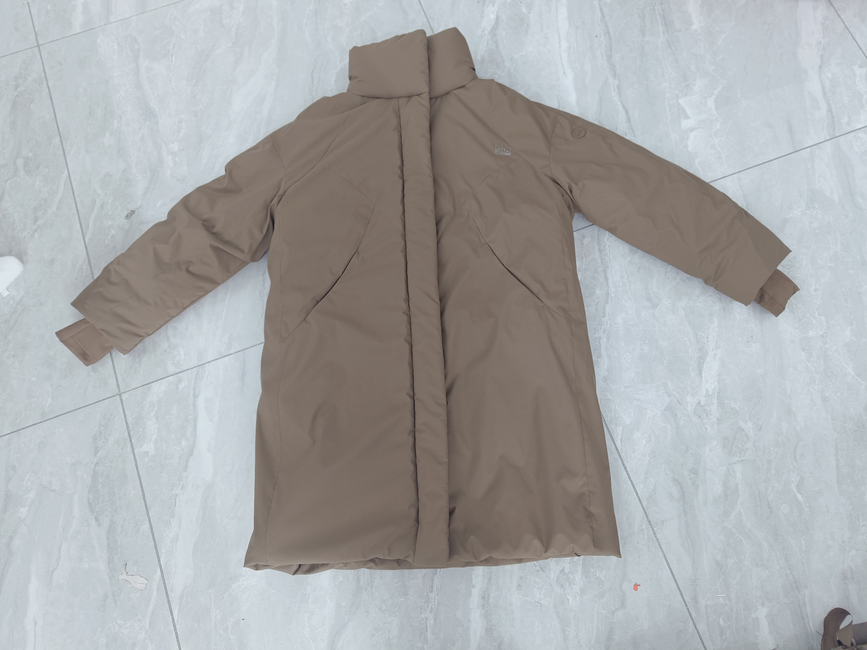 贴上正反面款式图、或者照片 |  |  |  |  | 款式名称： | XXX |  | 渠道： |  | 开发季： |  | 生产工厂：
 |  |  |  |  |  | 成衣编号： | XXX |  | 品牌： |  | 开发类型： |  | 生产数量：
 |  |  |  |  |  | 设计师： | XXX |  | 事业部： |  | 开发工厂： |  | 审核日期：
 |  |  |  |  |  | 开发员： | XXX |  | 系列： |  | 制单日期：
 | 物 料 信 息 |  |  |  |  |  |  |  | 采 购 信 息
序号 | 物料类型 | 物料名称 | 物料编号 | 成分 | 应用部位 | 规格1（面料可裁幅宽、辅料型号等） | 规格2（面料克重、辅料长度等） | 单位 | 单耗 | 损耗 | 单价 | 金额(元) | 费用占比 | 供应商
1 | 面料 | 面料A |  | 100%聚酯纤维 | 大身面料 | 142CM |  | 米 | 2.040 | 100% | 18.2000000 | ¥37.13 | 18.25%
 |  | 面料B |  | 100%聚酯纤维 | 袖肘袖口拼接 、袋 唇 | 1.38CM |  | 米 | 0.140 | 100% | 22.3000000 | ¥3.12 | 1.53%
 |  | 面料C |  | 100%聚酯纤维 | 后上背 | 1.51CM |  | 米 | 0.168 | 100% | 11.3000000 | ¥1.90 | 0.93%
 |  | 面料D |  | 100%聚酯纤维 | 袋布，领里，内门筒里 | 1.53CM |  | 米 | 0.240 | 100% | 8.1000000 | ¥1.94 | 0.96%
 |  | 面料E |  | 72%聚酯纤维28%氨纶 | 弹力袖口 | 1.38CM |  | 米 | 0.086 | 100% | 28.5000000 | ¥2.45 | 1.20%
2 | 里料 | 里料 |  | 100%聚酯纤维 | 里料 | 148CM |  | 米 | 1.600 | 100% | 8.9000000 | ¥14.24 | 7.00%
 |  | 胆布 |  | 100%涤 | 大身 | 146CM |  | 米 | 0.300 | 100% | 3.7500000 | ¥1.13 | 0.55%
3 | 棉 | 240G棉 |  | 100%涤 | 大身 | 150CM |  | 米 | 1.043 | 100% | 13.3000000 | ¥13.87 | 6.82%
 |  | 180G棉 |  | 100%涤 | 袖子 | 150CM |  | 米 | 0.717 | 100% | 12.5000000 | ¥8.96 | 4.40%
 |  | 120G棉 |  | 100%涤 | 前拼条 | 150CM |  | 米 | 0.119 | 100% | 7.8000000 | ¥0.93 | 0.46%
 |  | 40G针棉 |  | 100%涤 | 门襟 | 150CM |  | 米 | 0.068 | 100% | 1.9000000 | ¥0.13 | 0.06%
 |  | 30D衬 |  | 100%涤 | 垫兜布，袖贴，内门筒 | 150CM |  | 米 | 0.091 | 100% | 7.3000000 | ¥0.66 | 0.33%
 |  | 1CM衬 |  | 100%涤 | 前袋口 | 1CM |  | 米 | 0.400 | 100% | 0.0400000 | ¥0.02 | 0.01%
4 | 辅料 | 树脂logo四合扣 |  |  | 前中门襟处 、领围 | 15.2mm |  | 套 | 10.000 | 100% | 0.2400000 | ¥2.40 | 1.18%
 |  | 2.2cm硅胶芭蕉叶 |  |  | 大身 | 3.2 x 2.48cm |  | 个 | 1.000 | 100% | 0.3900000 | ¥0.39 | 0.19%
5 | 拉链 | 5号塑钢普通树脂拉链双 |  |  | 前止口使用 | 74CM |  | 个 | 1.000 | 100% | 5.7800000 | ¥5.78 | 2.84%
6 | 标 | 硅胶标 |  |  |  |  |  | 个 | 1.000 | 100% | 0.6000000 | ¥0.60 | 0.29%
 |  | 烫唛 |  |  |  |  |  | 个 | 1.000 | 100% | 0.1450000 | ¥0.15 | 0.07%
 |  | 洗标 |  |  |  |  |  | 个 | 1.000 | 100% | 0.0780000 | ¥0.08 | 0.04%
7 | 缝纫线 | 缝纫线 |  | GP603 |  |  |  | 轴 | 0.130 | 100% | 13.8000000 | ¥1.79 | 0.88%
8 | 吊牌及包装 |  |  |  |  |  |  |  | 1.000 | 100% | 10.5000000 | ¥10.50 | 5.16%
9 | 厂供物料 |  |  |  |  |  |  |  | 1.000 | 103% | 0.8000000 | ¥0.82 | 0.41%
10 | ODM款式 | LOP价格(直接人工+税金+利润+运费) |  |  |  |  |  |  | 1.000 | 100% | 94.4500000 | ¥94.45 | 46.43%
11 | 最低起订量 | 10000 |  |  |  |  |  |  |  |  |  | ¥203.44

 | 行数可自行添加；LOP按照5000-7999件的订单量计算。 运费参考：仓库地点天津、太仓各占一半. 物料类型一列可更改内容。

7005-外
北京探路者户外用品股份有限公司核价单
款式图 | 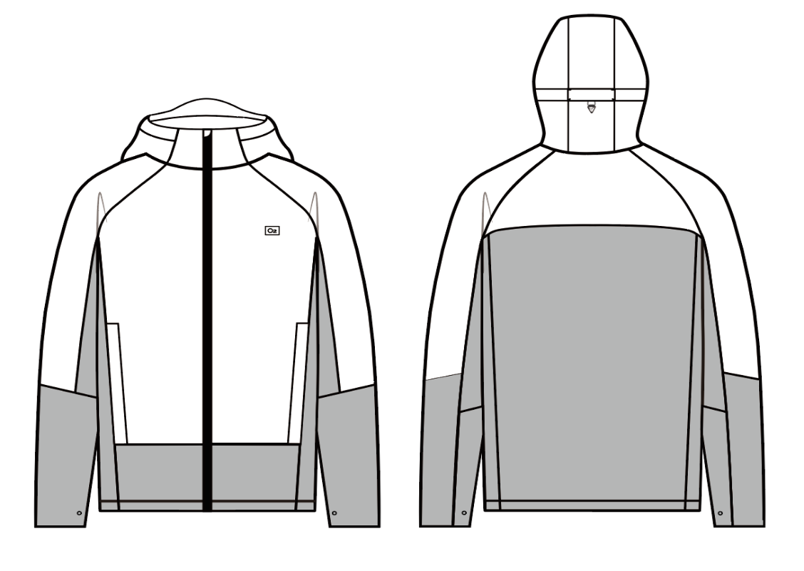 贴上正反面款式图、或者照片 |  |  |  |  | 款式名称： | XXX |  | 渠道： |  | 开发季： |  | 生产工厂：
 |  |  |  |  |  | 成衣编号： | XXX |  | 品牌： |  | 开发类型： |  | 生产数量：
 |  |  |  |  |  | 设计师： | XXX |  | 事业部： |  | 开发工厂： |  | 审核日期：
 |  |  |  |  |  | 开发员： | XXX |  | 系列： |  | 制单日期：
 | 物 料 信 息 |  |  |  |  |  |  |  | 采 购 信 息
序号 | 物料类型 | 物料名称 | 物料编号 | 成分 | 应用部位 | 规格1（面料可裁幅宽、辅料型号等） | 规格2（面料克重、辅料长度等） | 单位 | 单耗 | 损耗 | 单价 | 金额(元) | 费用占比 | 供应商
1 | 面料 | 面料A |  | 全涤平纹梭织布 | 帽子、帽口贴、帽横向抽绳通道、挂衣袢、左里襟、右领口拉链包布、前中上片、前袖中上片、后上片、后袖中上片、前侧袋牌唇贴、侧袋布手心拼片，挂面、下摆两侧抽绳袢、领圈后中和后袖缝袖口链接 | 142CM |  | 米 | 1.170 | 100% | 30.0000000 | ¥35.10 | 15.73%
 |  | 面料B |  | 全涤平纹梭织布 | 前中下片、袖下片、前侧片连袖底片、袖口贴、后下片、下摆贴 唇 | 142CM |  | 米 | 0.800 | 100% | 30.0000000 | ¥24.00 | 10.76%
2 | 里料 | 里料 |  | 300T涤丝纺 | 里料 | 148CM |  | 米 | 1.390 | 100% | 4.9000000 | ¥6.81 | 3.05%
3 | 双面胶+胶条 |  |  |  |  |  |  | 件 | 1.000 | 100% | 12.0000000 | ¥12.00 | 5.38%
3 | 辅料 | 超薄意大利揿扣 |  |  | 袖口 | 直径13mm |  | 套 | 2.000 | 100% | 0.7200000 | ¥1.44 | 0.65%
 |  | 哑光金属气眼 |  |  | 帽子/下摆 | 内径4mm |  | 套 | 6.000 | 100% | 0.2000000 | ¥1.20 | 0.54%
 |  | 全塑四合扣 |  |  | 袖底缝和后中领圈链接带 | 12mm |  | 套 | 3.000 | 100% | 0.4000000 | ¥1.20 | 0.54%
 |  | 圆橡筋 |  |  | 帽子/下摆 | 2.5mm |  | 米 | 2.500 | 100% | 0.3000000 | ¥0.75 | 0.34%
 |  | 绳扣固定织带 |  |  | 帽子织带 | 5mm |  | 米 | 0.060 | 100% | 0.5000000 | ¥0.03 | 0.01%
 |  | 固定绳扣 |  |  | 帽后中抽绳 |  |  | 个 | 1.000 | 100% | 0.6000000 | ¥0.60 | 0.27%
 |  | 拉片 |  |  | 帽子 |  |  | 个 | 1.000 | 100% | 0.4000000 | ¥0.40 | 0.18%
 |  | 双孔绳扣 |  |  | 下摆 |  |  | 个 | 2.000 | 100% | 0.5200000 | ¥1.04 | 0.47%
4 | 拉链 | 7#尼龙反装哑光皮感防水开口 |  |  | 前止口使用 |  |  | 个 | 1.000 | 100% | 10.0000000 | ¥10.00 | 4.48%
 |  | 5号树脂开口拉链 |  |  | 挂面处脱卸拉链 |  |  | 个 | 1.000 | 100% | 3.0000000 | ¥3.00 | 1.34%
 |  | 3#尼龙拉链闭口正装 |  |  | 侧插袋拉链 |  |  | 个 | 2.000 | 100% | 1.0100000 | ¥2.02 | 0.91%
5 | 标 | 手撕唛 |  |  |  |  |  | 个 | 1.000 | 100% | 0.4000000 | ¥0.40 | 0.18%
 |  | 氧气标 |  |  |  |  |  | 个 | 1.000 | 100% | 1.5000000 | ¥1.50 | 0.67%
 |  | 洗标 |  |  |  |  |  | 个 |  | 100% |  | ¥0.00 | 0.00%
6 | 缝纫线 | 缝纫线 |  |  |  |  |  | 轴 | 0.167 | 100% | 3.5000000 | ¥0.58 | 0.26%
4 | 吊牌及包装 |  |  |  |  |  |  |  | 1.000 | 100% | 3.5000000 | ¥3.50 | 1.57%
5 | 厂供物料 |  |  |  |  |  |  |  |  | 103% |  | ¥0.00 | 0.00%
6 | ODM款式 | LOP价格(直接人工+税金+利润+运费) |  |  |  |  |  |  | 1.000 | 100% | 117.5600000 | ¥117.56 | 52.69%
7 | 最低起订量 | 10000 |  |  |  |  |  |  |  |  |  | ¥223.13

 | 行数可自行添加；LOP按照5000-7999件的订单量计算。 运费参考：仓库地点天津、太仓各占一半. 物料类型一列可更改内容。

